Danh sách tài khoản
Project Name | XÂY DỰNG HỆ THỐNG QUẢN LÝ PHÒNG GYM THÔNG MINH, TÍCH HỢP AI HỖ TRỢ RA QUYẾT ĐỊNH KINH DOANH
Module Code | Quản trị tài khoản hệ thống
 | Hoàn thành | Lỗi | Chưa kiểm tra | Bị chặn | Tổng lần kiểm tra
Round 1 | 12 | 0 | 0 | 0 | 12
Round 2 | 5 | 0 | 0 | 0 | 5
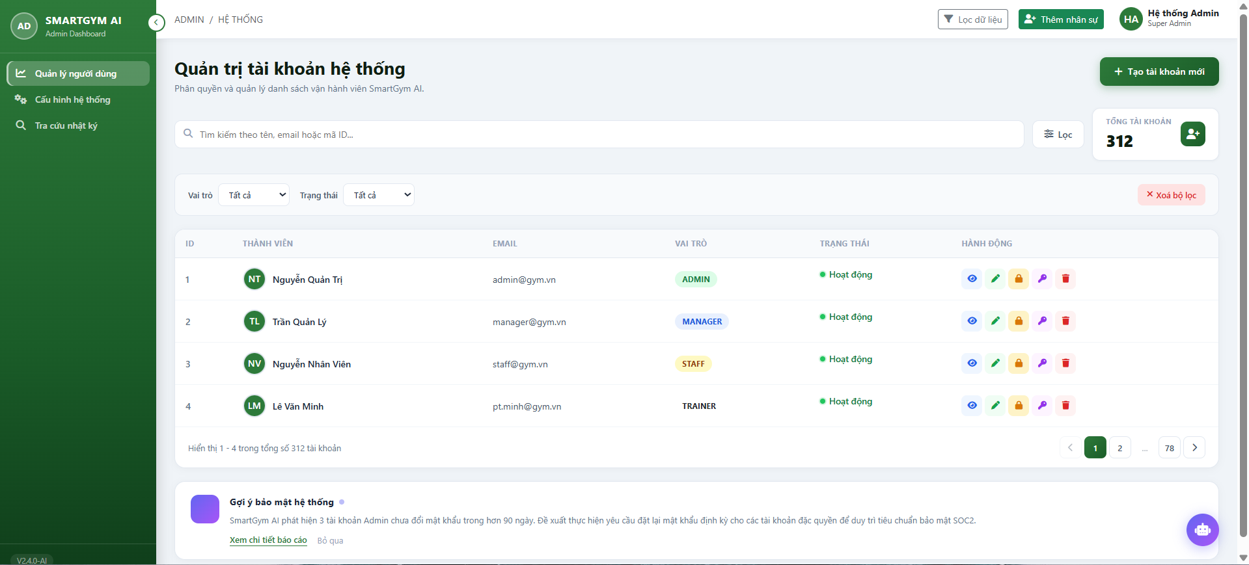

Test Case ID | Mô tả | Quy trình | Kết quả mong đợi | Kết quả thực tế | Kết quả |  |  |  |  |  | Chú thích
 |  |  |  |  | Vòng 1 |  |  | Vòng 2
 |  |  |  |  | Trạng thái | Ngày kiểm tra | Người kiểm tra | Trạng thái | Ngày kiểm tra | Người kiểm tra
GUI_SHOW Danh sách tài khoản
GUI-DSTK01 | Kiểm tra menu "Danh Sách Tài Khoản" |  | Menu tồn tại trên giao diện | Label: "Danh Sách Tài Khoản"; trạng thái enable | Passed | 2026-04-07 | Đông | Passed
GUI-DSTK02 | [Tạo tài khoản mới] Button |  | - Text: While - Status: Enable | - Text: While - Status: Enable | Passed | 2026-04-07 | Đông | Passed
GUI-DSTK03 | [Tìm kiếm] Search Bar |  | - Text: Black - Status: Enable | - Text: Black - Status: Enable | Passed | 2026-04-07 | Đông | Passed
GUI-DSTK04 | [Lọc] Button |  | - Text: Black - Status: Enable | - Text: Black - Status: Enable | Passed | 2026-04-07 | Đông | Passed
GUI-DSTK05 | [Chi tiết người dùng] Button |  | - Icon: Blue - Status: Enable | - Icon: Blue - Status: Enable | Passed | 2026-04-07 | Đông | Passed
GUI-DSTK06 | [Chỉnh sửa tài khoản] Button |  | - Icon: Green - Status: Enable | - Icon: Green - Status: Enable | Passed | 2026-04-07 | Đông | Passed
GUI-DSTK07 | [Khóa tài khoản] Button |  | - Icon: Orange - Status: Enable | - Icon: Orange - Status: Enable | Passed | 2026-04-07 | Đông | Passed
GUI-DSTK08 | [Đặt lại mật khẩu] Button |  | - Icon: Purple - Status: Enable | - Icon: Purple - Status: Enable | Passed | 2026-04-07 | Đông | Passed
GUI-DSTK09 | [Xóa tài khoản] Button |  | - Icon: Red - Status: Enable | - Icon: Red - Status: Enable | Passed | 2026-04-07 | Đông | Passed
GUI-DSTK10 | [Xóa bộ lọc] Button |  | - Text: Red - Status: Enable | - Text: Red - Status: Enable | Passed | 2026-04-07 | Đông | Passed
GUI-DSTK11 | [Vai trò] Dropbox |  | - Text: Black - Status: Enable | - Text: Black - Status: Enable | Passed | 2026-04-07 | Đông | Passed
GUI-DSTK12 | [Trạng thái] Dropbox |  | - Text: Black - Status: Enable | - Text: Black - Status: Enable | Passed | 2026-04-07 | Đông | Passed
FUNCTION_SHOW Danh sách tài khoản
FUN-DSTK01 | Kiểm tra chức năng tìm kiếm người dùng | 1. Mở giao diện "Quản lý tài khoản". 2. Nhập từ khóa (VD: "Minh") vào ô tìm kiếm. 3. Nhấn phím "Enter" hoặc nút tìm kiếm. | Dữ liệu người dùng đã tồn tại | Hiển thị danh sách người dùng có tên hoặc thông tin phù hợp với từ khóa | Passed | 2026-04-07 | Đông | Passed | 2026-04-07 | Đông
FUN-DSTK02 | Kiểm tra nút "Tạo tài khoản mới" hoạt động | 1. Mở giao diện "Quản lý tài khoản". 2. Nhấn nút "Tạo tài khoản mới" ở góc trên bên phải giao diện. 3. Nhập thông tin tài khoản. 4. Chọn tạo tài khoản. 5. Thông báo tài khoản tạo thành công | Nút "Tạo tài khoản mới" hiển thị trên giao diện | Mở lên cửa sổ modal Tạo tài khoản mới, nhập thông tin tài khoản và bấm "Tạo tài khoản", tài khoản được thêm hiển thị trên danh sách. | Passed | 2026-04-07 | Đông | Passed | 2026-04-07 | Đông
FUN-DSTK03 | Kiểm tra nút "Chỉnh sửa tài khoản" hoạt động | 1. Mở giao diện "Quản lý tài khoản". 2. Trong danh sách, nhấn nút "Chỉnh sửa tài khoản" cột hành động ở dòng chứa thông tin người dùng cần chỉnh sửa. 3. Nhập các thông tin cần chỉnh sửa. 4. Nhấn nút "Lưu thay đổi". 5. Thông báo tài khoản thay đổi thành công. | Nút "Sửa" hiển thị trên bảng | Mở lên cửa sổ modal Chỉnh sửa tài khoản , nhập thông tin tài khoản và bấm "Lưu thay đổi", tài khoản được chỉnh sửa hiển thị trên danh sách. | Passed | 2026-04-07 | Đông | Passed | 2026-04-07 | Đông
FUN-DSTK04 | Kiểm tra nút "Khóa tài khoản" hoạt động | 1. Mở giao diện "Quản lý tài khoản". 2. Trong danh sách, nhấn nút "Khóa tài khoản" cột hành động ở dòng chứa thông tin người dùng cần khóa. 3. Thông báo khóa tài khoản thành công. 4. Cột trạng thái ở dòng chứa thông tin người dùng sẽ hiển thị "Đã khóa". | Admin có quyền khóa | Hiển thị thông báo, khóa thành công và cập nhật lại trạng thái | Passed | 2026-04-07 | Đông | Passed | 2026-04-07 | Đông
FUN-DSTK05 | Lọc người dùng | 1. Mở giao diện "Quản lý tài khoản". 2. Chọn nút "Lọc" 3. Thanh lọc trượt xuống ngay dưới thanh tìm kiếm. 4. Chọn vai trò, trạng thái cần lọc. 5. Hiển thị kết quả lọc. | Dữ liệu người dùng đã tồn tại trong hệ thống | Hiển thị vai trò, trạng thái đã lọc trong danh sách | Passed | 2026-04-07 | Đông | Passed | 2026-04-07 | Đông

Tra cứu nhật ký
Project Name | XÂY DỰNG HỆ THỐNG QUẢN LÝ PHÒNG GYM THÔNG MINH, TÍCH HỢP AI HỖ TRỢ RA QUYẾT ĐỊNH KINH DOANH
Module Code | Tra cứu nhật ký
 | Hoàn thành | Lỗi | Chưa kiểm tra | Bị chặn | Tổng lần kiểm tra
Round 1 | 12 | 0 | 0 | 0 | 12
Round 2 | 5 | 0 | 0 | 0 | 5
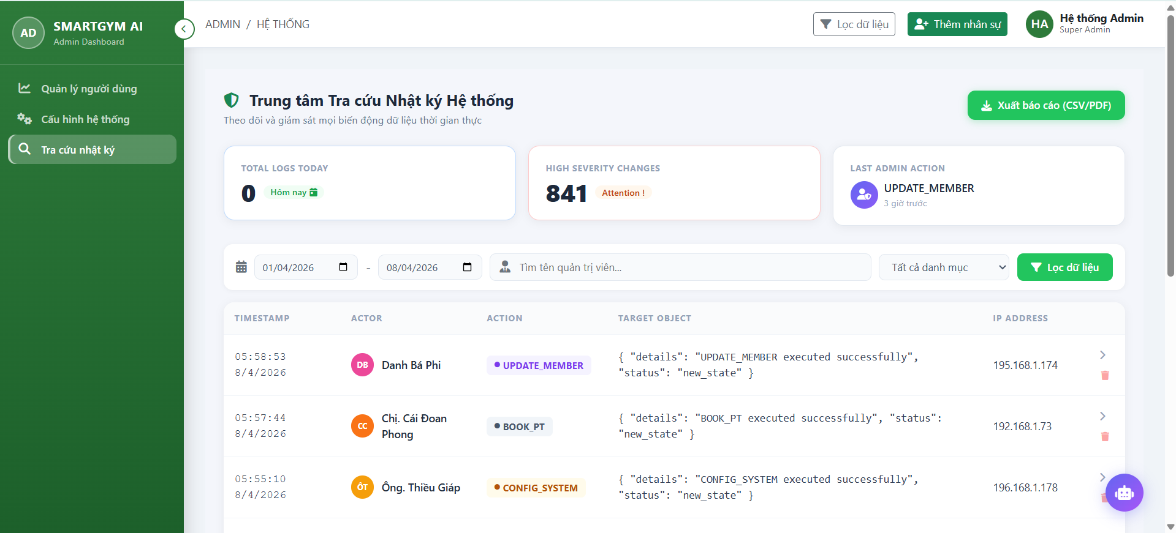

Test Case ID | Mô tả | Quy trình | Kết quả mong đợi | Kết quả thực tế | Kết quả |  |  |  |  |  | Chú thích
 |  |  |  |  | Vòng 1 |  |  | Vòng 2
 |  |  |  |  | Trạng thái | Ngày kiểm tra | Người kiểm tra | Trạng thái | Ngày kiểm tra | Người kiểm tra
GUI_SHOW Danh sách nhật ký
GUI-DSNK01 | Kiểm tra menu "Danh Sách Nhật Ký" |  | Menu tồn tại trên giao diện | Label: "Danh Sách Nhật Ký"; trạng thái enable | Passed | 2026-04-08 | Đông | Passed
GUI-DSNK02 | [Xuất báo cáo] Button |  | - Text: While - Status: Enable | - Text: While - Status: Enable | Passed | 2026-04-08 | Đông | Passed
GUI-DSNK03 | [Tìm kiếm] Search Bar |  | - Text: Black - Status: Enable | - Text: Black - Status: Enable | Passed | 2026-04-08 | Đông | Passed
GUI-DSNK04 | [Lọc dữ liệu] Button |  | - Text: While - Status: Enable | - Text: While - Status: Enable | Passed | 2026-04-08 | Đông | Passed
GUI-DSNK05 | [Ngày bắt đầu] date-input |  | - Text: Black - Status: Enable | - Text: Black - Status: Enable | Passed | 2026-04-08 | Đông | Passed
GUI-DSNK06 | [Ngày kết thúc] date-input |  | - Text: Black - Status: Enable | - Text: Black - Status: Enable | Passed | 2026-04-08 | Đông | Passed
GUI-DSNK07 | [Chi tiết nhật ký] Button |  | - Icon: Black - Status: Enable | - Icon: Black - Status: Enable | Passed | 2026-04-08 | Đông | Passed
GUI-DSNK08 | [Xóa nhật ký] Button |  | - Icon: Red - Status: Enable | - Icon: Red - Status: Enable | Passed | 2026-04-08 | Đông | Passed
GUI-DSNK09 | [Tất cả danh mục] Dropbox |  | - Text: Black - Status: Enable | - Text: Black - Status: Enable | Passed | 2026-04-08 | Đông | Passed
FUNCTION_SHOW Danh sách tài khoản
FUN-DSTK01 | Kiểm tra chức năng tìm kiếm người dùng | 1. Mở giao diện "Tra cứu nhật ký". 2. Nhập từ khóa (VD: "Minh") vào ô tìm kiếm. 3. Nhấn button "Lọc dữ liệu". | Hiển thị danh sách nhật ký có tên hoặc thông tin phù hợp với từ khóa | Hiển thị danh sách nhật ký có tên hoặc thông tin phù hợp với từ khóa | Passed | 2026-04-07 | Đông | Passed | 2026-04-07 | Đông
FUN-DSTK02 | Kiểm tra nút "Xuất báo cáo" hoạt động | 1. Mở giao diện ""Tra cứu nhật ký"". 2. Nhấn nút "Xuất báo cáo" ở góc trên bên phải giao diện. 3. Lưu file vào thiết bị. | File được lưu vào thiết bị | File được lưu vào thiết bị | Passed | 2026-04-07 | Đông | Passed | 2026-04-07 | Đông
FUN-DSTK03 | Kiểm tra nút "Chi tiết nhật ký" hoạt động | 1. Mở giao diện ""Tra cứu nhật ký"". 2. Trong danh sách, nhấn nút "chi tiết" cột hành động ở dòng chứa thông tin nhật ký cần xem. 3. Mở ra modal xem chi tiết. | Mở lên cửa sổ modal Chi tiết nhật ký | Mở lên cửa sổ modal Chi tiết nhật ký | Passed | 2026-04-07 | Đông | Passed | 2026-04-07 | Đông
FUN-DSTK04 | Kiểm tra nút "Xóa nhật ký" hoạt động | 1. Mở giao diện ""Tra cứu nhật ký"". 2. Trong danh sách, nhấn nút "Xóa" ở dòng chứa thông tin nhật ký cần xem. 3. Xác nhận xóa. 4. Thông báo xóa nhật ký thành công. | Hiển thị thông báo xác nhận, xóa thành công và cập nhật lại danh sách. | Hiển thị thông báo xác nhận, xóa thành công và cập nhật lại danh sách. | Passed | 2026-04-07 | Đông | Passed | 2026-04-07 | Đông
FUN-DSTK05 | Kiểm tra nút "Lọc dữ liệu" hoạt động | 1. Mở giao diện ""Tra cứu nhật ký"". 2. Ở phần lọc dữ liệu, nhập các thông tin cần lọc. 3. Nhấn nút "Lọc dữ liệu" 4. Cập nhật lại menu dữ liệu theo thông tin lọc. | Hiển thị danh sách nhật ký có theo thông tin đã lọc. | Hiển thị danh sách nhật ký có theo thông tin đã lọc. | Passed | 2026-04-07 | Đông | Passed | 2026-04-07 | Đông

